Detalhamento_Avarias
Detalhamento da Cobrança

Cliente | xxxx
Contrato: | xxxx

Placa: | xxxx |  | VALOR TOTAL
Modelo: |  |  | R$1,715.00
Cor:

1 | Pintura para-choque dianteiro | Valor | R$320.00
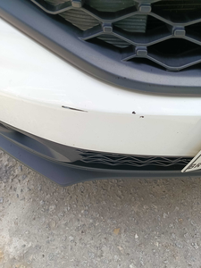

2 | Pintura para-choque dianteiro | Valor | R$320.00
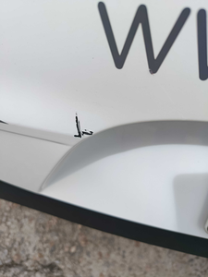

3 | Pintura para-choque traseiro |  | R$320.00
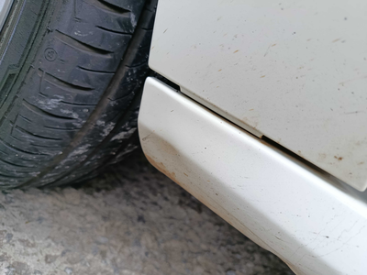

4 | Mão de obra troca da porta traseira direita |  | R$140.00
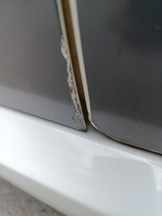

5 | Pintura retrovisor esquerdo |  | R$150.00
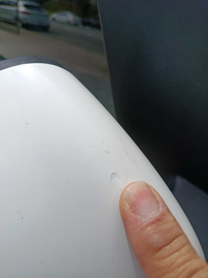

6 | Pintura retrovisor esquerdo |  | R$150.00
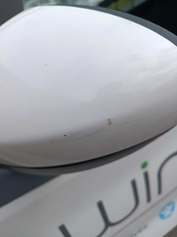

7 | Mão de obra troca do para-brisa |  | R$180.00
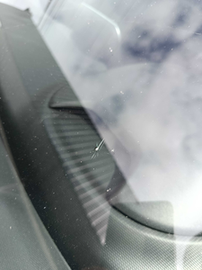

8 | Troca jogo de calotas |  | R$135.00
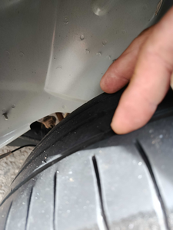

9 | CHECKLIST — Avaria reportada na peça 'interior' (REVISAR) |  | R$0.00
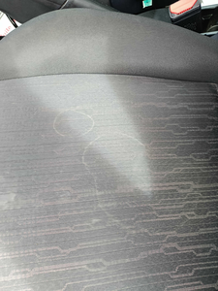

10 | CHECKLIST — Avaria reportada na peça 'paralama_dianteiro_direito' (REVISAR) |  | R$0.00
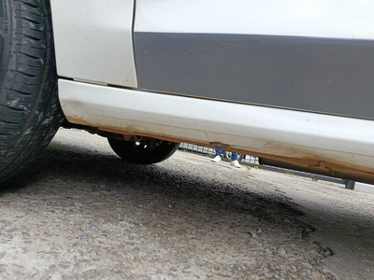

11 | CHECKLIST — Avaria reportada na peça 'porta_dianteira_direita' (REVISAR) |  | R$0.00
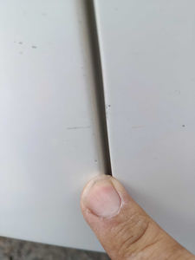

12 | CHECKLIST — Avaria reportada na peça 'roda_dianteira_esquerda' (REVISAR) |  | R$0.00
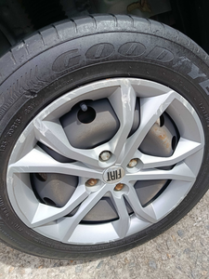

13 | CHECKLIST — Avaria reportada na peça 'roda_traseira_esquerda' (REVISAR) |  | R$0.00
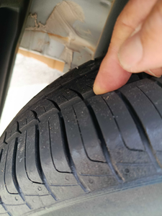

14 | PEÇA (cotação manual): parabrisa — Peça deve ser cotada à parte (informar valor manualmente). |  | R$0.00

